상품제안서
한글볼펜+리필심+한글자모음자개명함+한글자모음자개USB | 상품코드: S28086

 |  |  |  |  |  |  | 02-713-8555 | www.synergygift.co.kr
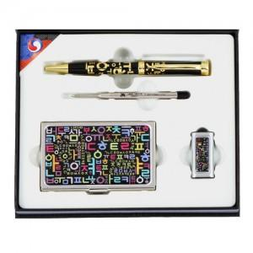

【상세/제작정보】

【인쇄/포장옵션】 | 레이저3곳 / 포장지포장

【공급단가】 | 수량 | 50~ | 100~ | 500~ | 1,000~ | 3,000~
*VAT별도 | 8GB | 34,540원 | 33,450원 | 31,820원 | 31,000원 | 30,460원
 | 16GB | 38,350원 | 37,140원 | 35,330원 | 34,420원 | 33,820원
 | 32GB | 42,160원 | 40,830원 | 38,840원 | 37,840원 | 37,180원
 | 64GB | 45,970원 | 44,520원 | 42,350원 | 41,260원 | 40,540원

【상품 URL】 | https://www.synergygift.co.kr:443/src/goods_detail.php?gdno=28086

